Manuál
 | Manuál k vyplneniu sprievodného listu evidencie umeleckej činnosti
Druh umeleckej činnosti | Predmetom evidencie pre HU je interpretované hudobné dielo a samotná́ interpretácia ako umelecký výkon na podujatí alebo v inštitúcii. Výstupy umeleckej činnosti pre HU sa evidujú́ prostredníctvom formulára Umelecké dielo – scénické́ formy a Umelecký výkon – scénické formy nasledovne: Umelecké́ dielo – scénické formy – hudobné dielo na úrovni notového zápisu alebo v inej podobe zápisu, primárne len pre roly autor hudby a autor textu. Umelecký výkon – scénické formy – konkrétna interpretácia hudobného diela na konkrétnom podujatí alebo v konkrétnej inštitúcii. Na umeleckom výkone sa spravidla podieľajú všetky ostatné roly, ako je napr. dirigent, zbormajster, spevák a pod. Dôležité: Keďže evidencia CREUČ2 je viazaná na hudobné dielo, nie na podujatie, na jednom formulári je možné zaevidovať iba jedno umelecké dielo, alebo umelecký výkon. Výnimkou je situácia, keď sa nemenia ostatné okolnosti evidencie (napr. recitál, alebo obsadenie s rovnakým percentuálnym podielom a rovnakými spoluúčinkujúcimi vo viacerých dielach).

Zverejnenie | Do záznamov umeleckého diela pre Hudobné umenie sa zapisuje najmä prvé zverejnenie. Ostatné zverejnenia umeleckého diela na iných podujatiach sú vždy považované za ďalšie zverejnenie, zapisujú sa najmä v prípade, ak ovplyvňujú kategorizáciu. (napr. presun do vyššej kategórie).

Kategória | Závažnosť (písmeno na prvej pozícii) Excelentné (E) – výstupy umeleckej činnosti, ktoré svojou objavnosťou a originalitou prinášajú nové vývinové tendencie a spĺňajú minimálne jednu z nasledovných podmienok: • boli ocenené aspoň jednou národnou alebo medzinárodnou cenou, ktorú udeľuje odborná porota HU v zmysle Prílohy č. 11 k vyhláške, alebo • boli nominované aspoň na dve národné alebo medzinárodné ocenenia, ktoré udeľuje odborná porota HU v zmysle Prílohy č. 11 k vyhláške, alebo • boli zverejnené na renomovanom podujatí alebo v renomovanej inštitúcii pre HU a zároveň boli nominované na jedno národné alebo medzinárodné ocenenie, ktoré udeľuje odborná porota HU v zmysle Prílohy č. 11 k vyhláške, alebo • boli zverejnené na renomovanom podujatí alebo v renomovanej inštitúcii pre HU a zároveň na výstup umeleckej činnosti vyšli aspoň dva ohlasy. Zásadné (Z) – výstupy umeleckej činnosti, ktoré prinášajú tvorivé riešenia, námety alebo prístupy, obohacujú súčasné umelecké tendencie a spĺňajú minimálne jednu z nasledovných podmienok: • boli nominované na jedno národné alebo medzinárodné ocenenie, ktoré udeľuje odborná porota za HU v zmysle Prílohy č. 11 k vyhláške, alebo • boli zverejnené na renomovanom podujatí alebo v renomovanej inštitúcii pre HU a zároveň boli ocenené aspoň jedným hudobným ocenením, alebo • boli zverejnené na renomovanom podujatí alebo v renomovanej inštitúcii pre HU a zároveň na výstup umeleckej činnosti vyšiel aspoň jeden ohlas. Štandardné (S) – výstupy umeleckej činnosti, ktoré zohľadňujú súčasné umelecké tendencie v príslušnom druhu umenia, majú tvorivý potenciál a ktoré zároveň: • boli zverejnené na podujatí alebo v inštitúcii so zameraním na jednotlivé druhy umeleckých činností. Iné (I) – výstupy umeleckej činnosti, ktoré nemožno zaradiť do predchádzajúcich skupín a ktoré: • boli zverejnené na podujatí alebo v inštitúcii bez umeleckého zamerania. | 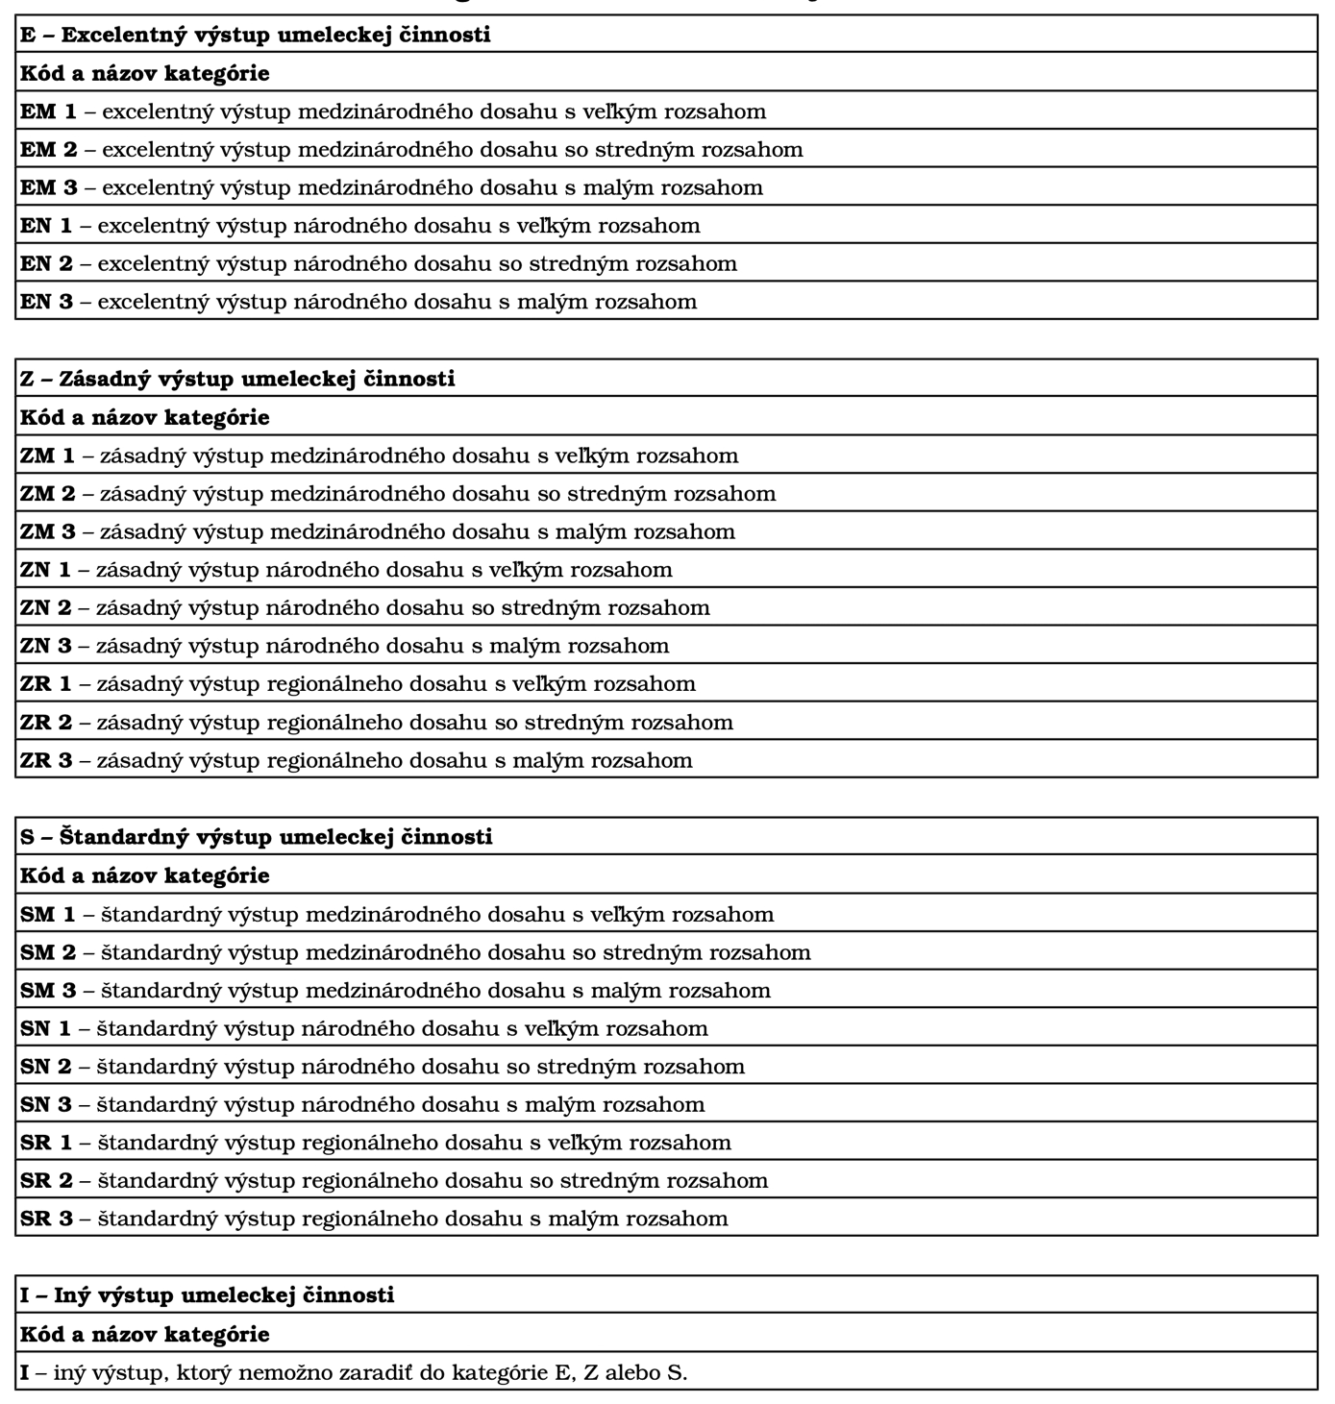

 | Dosah (písmeno na druhej pozícii) Dosah Medzinárodný (M) – výstup umeleckej činnosti rezonuje v medzinárodnom prostredí, ak: • bol zverejnený na medzinárodnom podujatí v rámci daného DUC alebo v medzinárodnej inštitúcii v rámci daného DUC a/alebo • bol zverejnený na podujatí alebo v inštitúcii v rámci daného DUC na území viacerých krajín a/alebo • vznikol na základe medzinárodnej spolupráce (medzinárodnej koprodukcii) inštitúcií z dvoch a/alebo viacerých krajín a/alebo • bol nominovaný na medzinárodné ocenenie alebo • získal medzinárodné ocenenie a/alebo • vznikli naň ohlasy z viacerých krajín alebo z inej krajiny, ako je krajina zverejnenia, • bol medializovaný v medzinárodnom médiu (printové média, rozhlas a televízia s oficiálnym zastúpením vo viacerých krajinách), vo viacerých krajinách alebo v inej krajine, ako je krajina zverejnenia. Národný (N) – výstup umeleckej činnosti má dosah v národnom prostredí a v národnom kontexte, resp. v rámci jednej krajiny s celospoločenským dopadom na danú krajinu. Za národný kontext sa považuje napr. viacnásobné zverejnenie na viacerých miestach jednej krajiny, nominácia na národné ocenenie, alebo národné ocenenie, ohlas v publikácii alebo verejnoprávnej televízii alebo rozhlase s celonárodnou pôsobnosťou Regionálny (R) – výstup umeleckej činnosti má dosah na regionálnej úrovni danej krajiny.

Časový rozsah | Rozsahom sa chápe fyzický rozsah realizovaného umeleckého diela, ktorý sa vyjadruje prostredníctvom minutáže. V kategorizácii sa vyjadruje číslom na tretej pozícii. Veľký́ 1 - umelecké dielo – 15 minút a viac, alebo umelecký výkon – 40 minút a viac, Stredný́ 2 - umelecké dielo – 10 minút a viac a (menej ako 15 minút), alebo umelecký výkon – 20 minút a viac (menej ako 40 minút), Malý 3 – umelecké́ dielo – menej ako 10 minút, alebo umelecký výkon menej ako 20 minút.

Prílohy | Do prílohy treba ku každému výstupu zaslať a jdokumentáciu - program, screenshot, plagát, pozvánku, potvrdenie, príp. ohlas(y), (1 pdf súbor - max. 50 MB). Každý odoslaný výstup musí mať vlastný názov, ktorý v názve obsahuje autora a dielo a je identický so súborom s dokumentáciou v tvare Priezvisko autora_Názov diela (napr. Mozart_Sonata C dur KV 333). Identifikácia názvu nesmie byť zameniteľná s iným sprievodným listom s dokumentáciou.

